상품제안서
베이스어스 블루투스 이어폰 무선 오픈 클립형 형 귀걸이형 MC1 블랙 | 상품코드: F31540

 |  |  |  |  |  |  | 02-412-0044 | www.easy1.co.kr
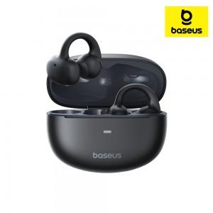

【상세/제작정보】

【인쇄/포장옵션】 | 레이저 / 포장지포장

【공급단가】 | 수량 | 30~ | 50~ | 100~ | 300~ | 500~
*VAT별도 | 단가 | 44,400원 | 43,660원 | 42,550원 | 41,800원 | 40,700원

【상품 URL】 | https://dev.easy1.co.kr:443/src/goods_detail.php?gdno=31540

